Worksheet
 |  |  | FITS TOOLS C.A 001 AV. BRICEÑO MENDEZ CASA N° 3-18 SECTOR CENTRO BARINAS BARINAS 5201 VENEZUELA

- | DESMALEZADORAS23
- | MOTOBOMBAS
- | prueba11

N° | IMAGEN | Código | PRODUCTO | UNIDADES | P/U | PEDIDO
1 | 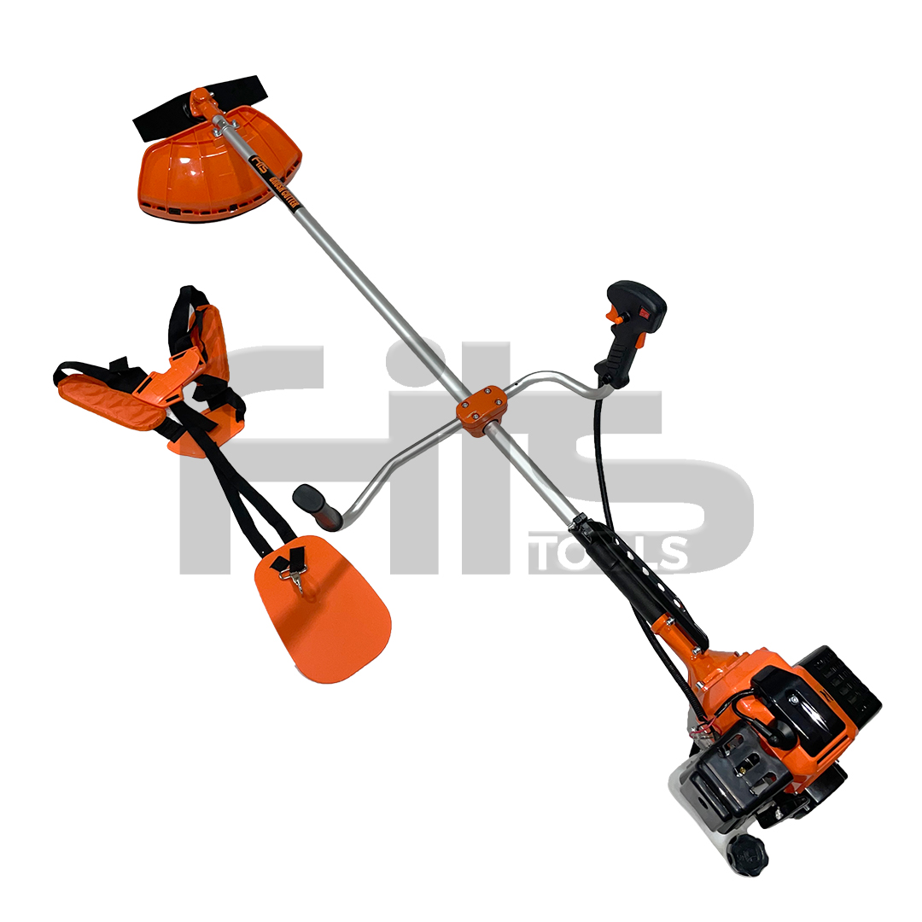 | 1234 | FITS 52CC | 1 | 50
2 | 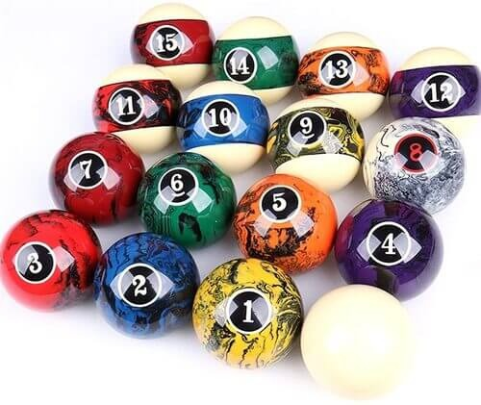 | 2370 | prueba2 | 1 | 2
3 |  | 23 | pruebaaaa | 1 | 30
4 |  | 24 | dsfsdf | 1 | 2
5 |  | 26.9 | iiiiiiiiiiiiii | 1 | 1.04
6 |  | 27.9 | qweqwe | 1 | 1
7 | 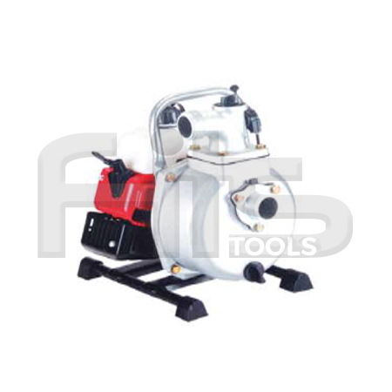 | 3456 | WP25 | 1 | 80
8 |  | 2373 | prueba2 | 1 | 2
9 | 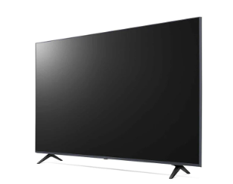 | 25.15 | teve | 1 | 100

